Sheet1
Matriz de pruebas
Nombre: | Gerardo Gutierrez Gómez
Fecha | 11 de Octubre del 2023
Id Escenario | Escenario | Datos de prueba | Estatus | Evidencia
1 | Agregar, modificar y eliminar datos: Agregar un cliente nuevo, modificar su apellido, crear una reservacion a nombre del nuevo cliente, despues eliminar cliente, la reservacion tambien se debe de eliminar en el mismo momento. | Datos cliente: ('José Luis', 'Jerónimo', '1992-10-05', '3320258030', 'jose.jeronimo@gmail.com'); | EXITOSO | Agregar Cliente | Actualizar Cliente
 |  |  |  | 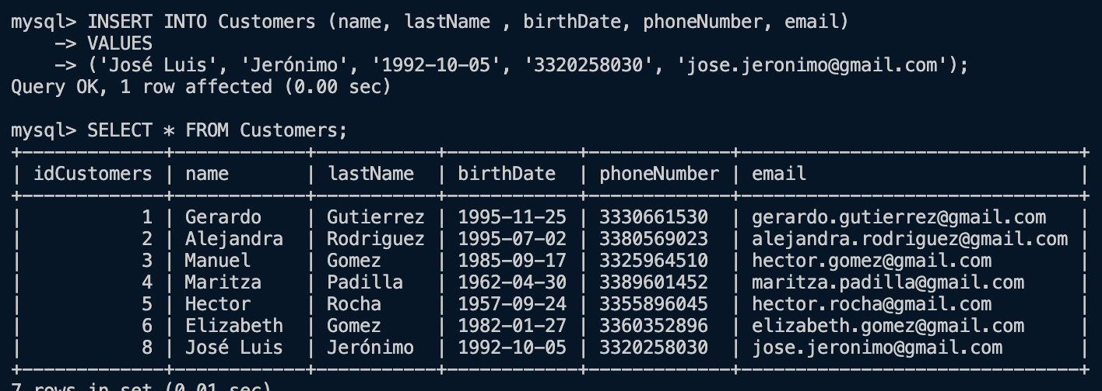 | 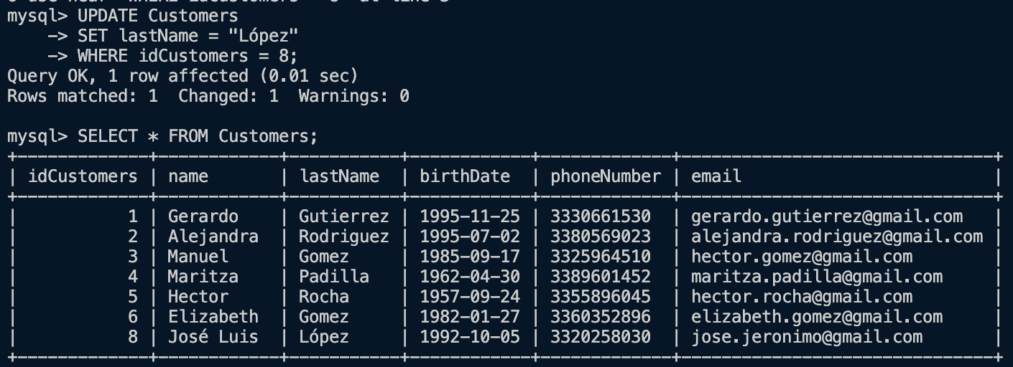

 |  |  |  | Agregar reservación | Eliminar cliente
 |  |  |  | 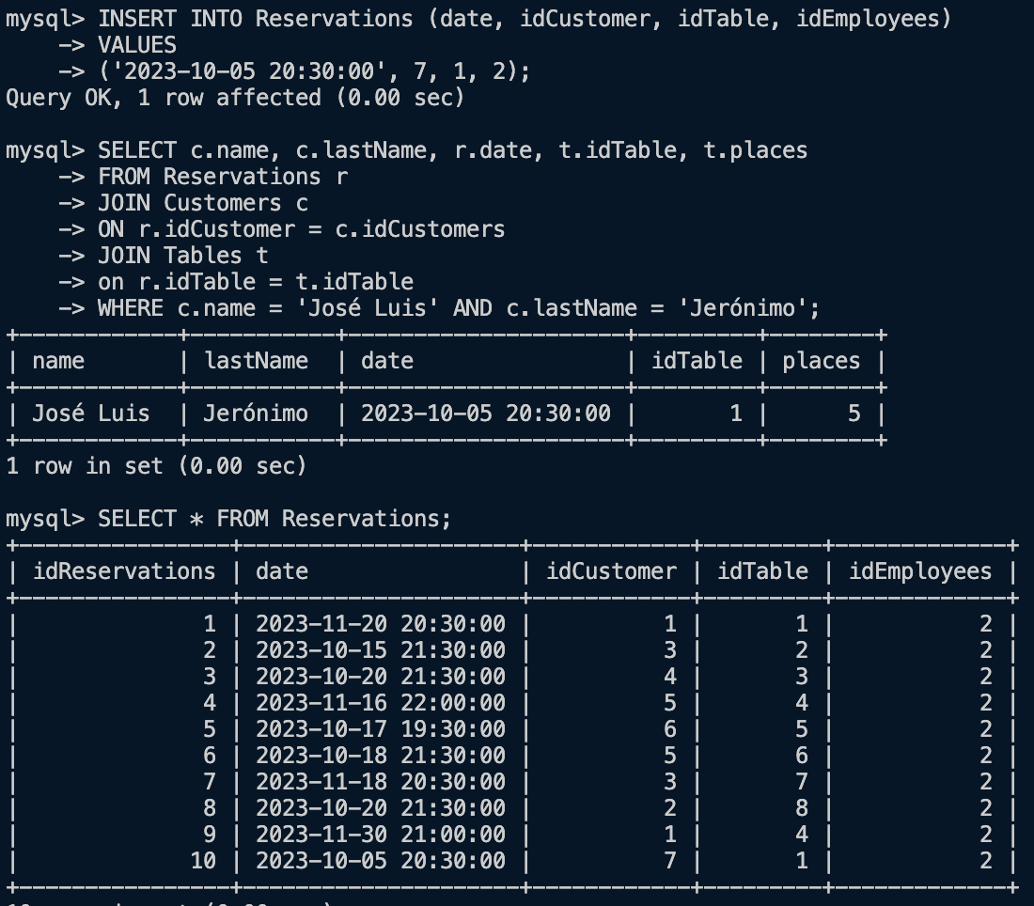 | 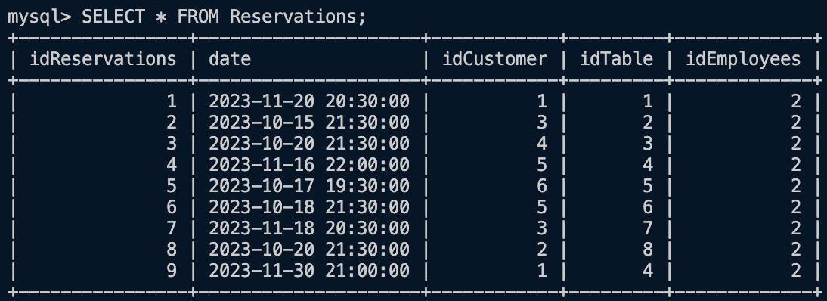

 |  | Datos reservacion: ('2023-10-05 20:30:00', 7, 1, 2)

2 | MUESTRA LA LISTA DE PRODUCTOS DE LA ORDEN 1 | Datos Ordenes: INSERT INTO Orders (idTable, idCustomers, idEmployees) VALUES (1, 2, 5) | EXITOSO | 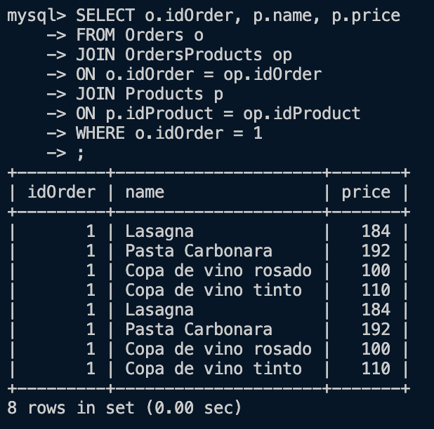

 |  | Datos relacion orden produucto: INSERT INTO OrdersProducts (idOrder, idProduct) VALUES (1, 1), (1, 4), (1, 13), (1, 12);

3 | TOTALES DE LA ORDEN 2 | Datos Ordenes: INSERT INTO Orders (idTable, idCustomers, idEmployees) VALUES (3, 3, 6); | EXITOSO | 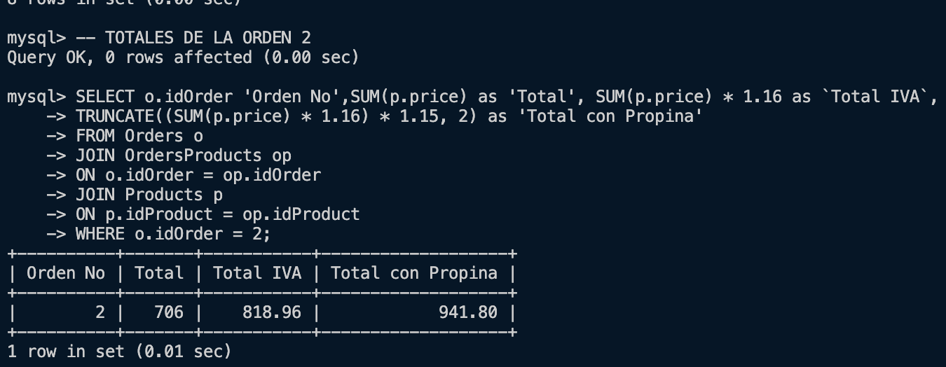

 |  | Datos relacion orden produucto: INSERT INTO OrdersProducts (idOrder, idProduct) VALUES (2, 1), (2, 2), (2, 3), (2, 10);

4 | CUANTAS VECES SE HA PEDIDO LASAGNA | Datos Ordenes: INSERT INTO Orders (idTable, idCustomers, idEmployees) VALUES (5, 1, 5), | EXITOSO | 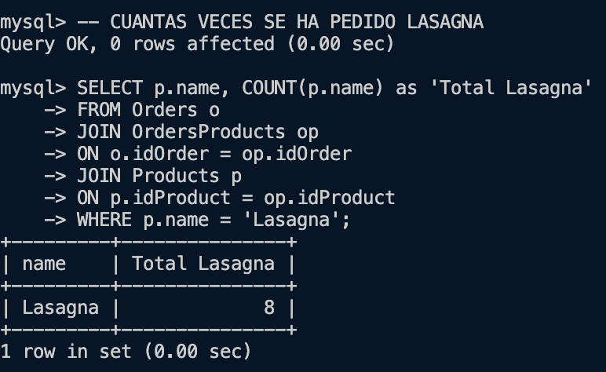

 |  | Datos relacion orden produucto: INSERT INTO OrdersProducts (idOrder, idProduct) VALUES (5, 1), (5, 10), (6, 1), (6, 10), (6, 9), (7, 6), (7, 4), (7, 2), (8, 1), (8, 10), (9, 1), (9, 10), (9, 8);

5 | REPORTE DE CUAL ES EL PLATILLO FAVPRITO POR CLIENTE | MISMOS DATOS QUE LOS ANYERIORES: Se filtra con el nombre del cliente "Alejandra" | EXITOSO | 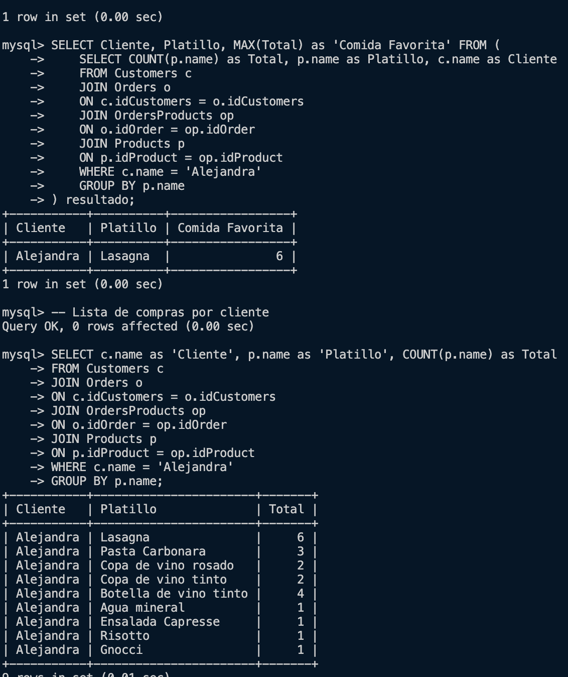

6 | RESERVACIONES DEL CLIENTE CON NOMBRE GERARDO Y APELLIDO GUTIERREZ | MISMOS DATOS QUE LOS ANYERIORES: Se filtra con el nombre del cliente "Gerardo " y apellido "Gutierrez" | EXITOSO | 